Útmutató
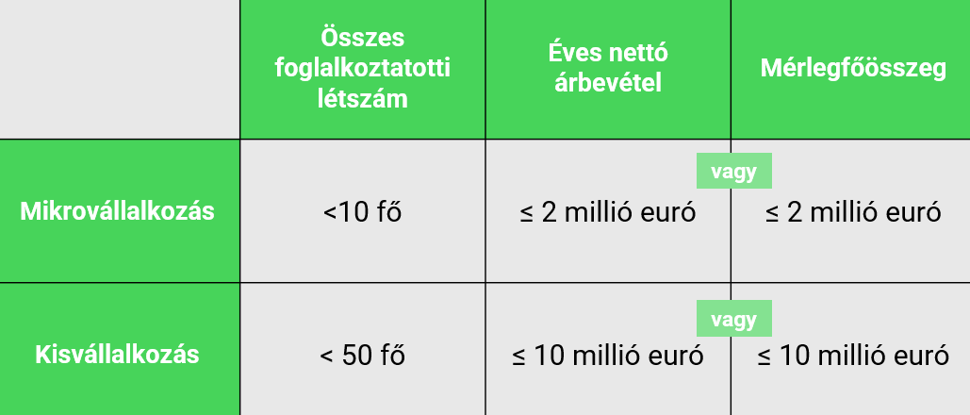
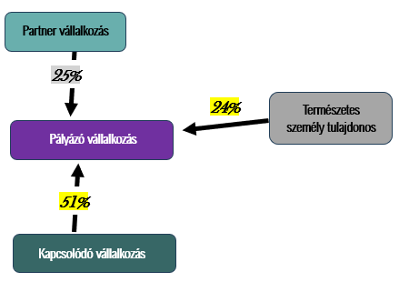
DIMOP Plusz-1.2.6/B-26 5/b. sz. melléklet - Nyilatkozat KKV minősítéshez - egyszerűsített

FIGYELEM! Az 5/b. sz. melléklet - Nyilatkozat KKV minősítéshez - egyszerűsített sablon kitöltése abban az esetben lehetséges, - ha a pályázó vállalkozás tulajdonosa(i) természetes személy(ek), ÉS - a természetes személy tulajdonos(ok)nak nincs befolyása egyéb más vállalkozásban, továbbá - a pályázó vállalkozásnak nincs befolyása egyéb más vállalkozásban. Pl. a pályázó vállalkozás egyéni vállalkozó, akinek egyéb vállalkozásban nincs befolyása; a pályázó vállalkozás Bt., melynek tulajdonosai természetes személyek, akiknek nincs más vállalkozása, továbbá a pályázó vállalkozásnak (Bt.-nek) sincs egyéb más vállalkozásban befolyása. Abban az esetben, ha nem a fentebbiek állnak fenn, akkor a pályázó vállakozás KKV minősítéséhez egy komplex sablon áll rendelkezésre (5/a. sz. melléklet - Nyilatkozat KKV minősítéshez - komplex), azt szükséges kitölteni és benyújtani, mely szintén elérhető a palyazat.gov.hu weboldalon.

Kitöltési Útmutató A KKV minősítés meghatározása a kis-és középvállalkozásokról, fejlődésük támogatásáról szóló 2004. évi XXXIV. törvény (továbbiakban: KKV tv.) alapján, az abban meghatározott fogalmak, szabályok szerint történik. Felhívjuk a figyelmet, hogy a KKV tv. 19. § 5. pontja értelmében vállalkozásnak minősül: „a gazdasági tevékenységet folytató jogalany, különösen az egyéni vállalkozó, az egyéni cég, a gazdasági társaság, az ügyvédi iroda, a szövetkezet, a vízitársulat, a víziközmű társulat, az erdőbirtokossági társulat, továbbá a mezőgazdasági termeléssel, halgazdálkodással, mezőgazdasági feldolgozással és forgalmazással, erdőgazdálkodással és vadgazdálkodással foglalkozó jogalany és természetes személy, a vagyonkezelő alapítvány, a külföldi vállalkozás magyarországi fióktelepe, az egyházi jogi személy;” Fontos megjegyezni, hogy a KKV tv. nem taxatív módon sorolja fel a vállalkozásokat, hanem példálózó jelleggel kiemeli a gyakori vállalkozásokat, de nem csak kizárólag ezen formák minősülhetnek vállalkozásoknak. A DIMOP Plusz-1.2.6/B-26 kódszámú felhívásra mikro-, és kisvállalkozások nyújthatnak be támogatási kérelmet. Jelen dokumentum célja, hogy ez alapján megállapításra kerüljön a támogatást igénylő vállalkozásról a KKV minősítése. A KKV minősítés elvégzéséhez és a dokumentum megfelelő kitöltéséhez a támogatást igénylő vállalkozásnak szükséges megadnia tulajdonosi adatait, valamint az elmúlt három üzleti évre vonatkozóan (amennyiben releváns) a pénzügyi, létszám adatait. Ahhoz, hogy egy vállalkozás mikro-, vagy kisvállalkozásnak minősüljön, meg kell felelnie a foglalkoztatotti létszámra vonatkozó kritériumnak. Az éves nettó árbevételre vagy a mérlegfőösszegre vonatkozó küszöbérték közül azonban választhat (amennyiben két pénzügyi adattal rendelkezik), mindkét követelménynek nem kell megfelelnie, vagyis az egyiket túllépheti anélkül, hogy az a KKV státuszát befolyásolná. A KKV kategórián belül mikrovállalkozásnak minősül az a

